COMISSÕES
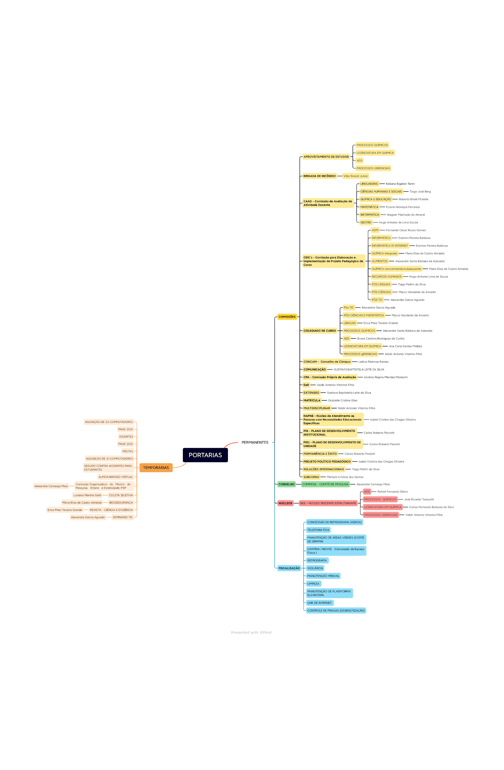
TEMPORÁRIAS |  | PERMANENTES
 | 1 | Comissão de Matrícula
 | 2 | Fiscalização
 | 3 | CEIC
 | 4 | Comissão Ead
 | 5 | Brigada De incêndio
 | 6 | CPA
 | 7 | Colegiado
 | 8 | PDI
 | 9 | PDU
 | 10 | Comissão Comunicação
 | 11 | NDE
 | 12 | Projeto Político Pedagógico
 | 13 | COMPESQ
 | 14 | NAPNE
 | 15
 | 16
 | 17

